Estadísticas
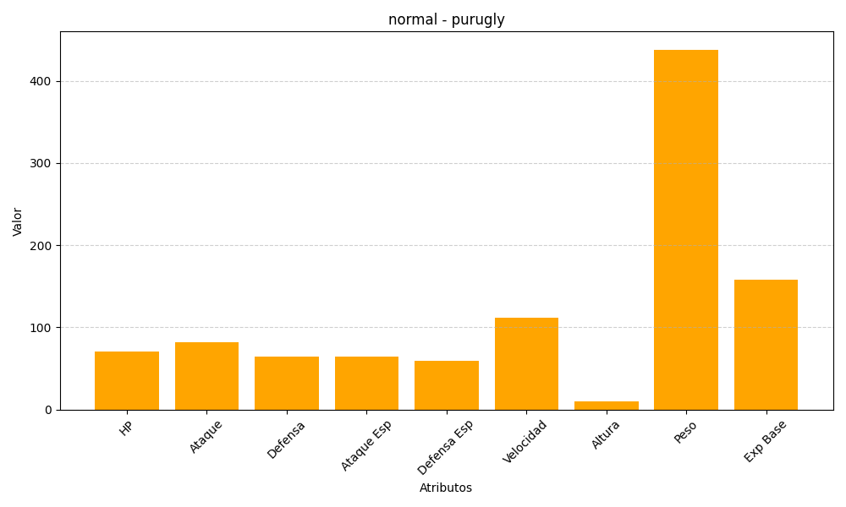
ID | Nombre | Tipo | HP | Ataque | Defensa | Ataque Especial | Defensa Especial | Velocidad | Altura | Peso | Experiencia Base
432 | purugly | normal | 71 | 82 | 64 | 64 | 59 | 112 | 10 | 438 | 158

